環境構築
本書では、書籍P2Pシステムの環境構築やそこに至った経緯理由等をなるべく記載していく。

【環境の全体感】
 | ○ブロックチェーン周り

 | ○全体通信周り

 | ○各構成要素の簡易説明

 | 構成要素 |  |  |  |  |  | 説明
 | Geth |  |  |  |  |  | Go言語で実装されたEhtereum。現在は安定版の1.7.1を動かしている。 https://github.com/ethereum/go-ethereum/wiki/geth
 | IPFS |  |  |  |  |  | インターネットベースの分散ファイルシステム。ベータ版。0.4.9を動かしている。 https://ipfs.io/
 | Client App |  |  |  |  |  | 各ユーザが動作させるクライアントアプリ。ユーザは最低限これがあれば動く。Node.jsのElectronで実装している。
 | Upload Server |  |  |  |  |  | ユーザがモバイルでバーコードを読んで書籍を登録できるようにしており、 そのバーコード読取とクライアントへのダウンロード機能を提供しているサーバ。 Node.jsで実装。（なお、動作はアンドロイドでのみ確認済み。）
 | MySQL |  |  |  |  |  | 上記Upload Serverの書籍情報を登録するDB
 | GraphDB |  |  |  |  |  | 書籍の貸借や所有情報を保有し、分析用に利用するDB。neo4jを利用

【環境の構築】

 | ○Geth
 |  | ①構築のポイント
 |  | ・同じプライベートネットに接続するには、各ノードで以下が同じである必要がある
 |  | -genesisブロックの内容（ハッシュ化のうえ保持される）
 |  | -networkid（サブネットみたいなもの。同一でないとつながらない）
 |  | ・gethはstable versionを使用する（今回は1.7.1)。unstable versionを安易に使うと変にバグってて苦労する。
 |  | ・確実にプライベートネットワークをセキュアにするためには--nodiscoveryオプションをつける。
 |  | ⇒つけないと、同じgenesisブロック、networkidのノードが外部ネットワークにいると、理論上はつながる。
 |  | ⇒でも、多分外接のfirewallで引っ掛かるんじゃないかとも思う。
 |  | ⇒ginesisブロックやnetowkidを両方ともランダムな数字を採用しておけば、偶然つながる確率は相当低いと思う。
 |  |  | ⇒nodiscoverをつけると、bootnode(後述)を使ったネットワークが動作しないっぽいので、今回の検証ではnodiscoveryはつけない
 |  | ・nodiscoveryをつけた場合、どうやってpeer to peerのネットワークを作るかというと、
 |  | 静的に見る先を指定できる。（後述）
 |  | ・上記の静的に見る先の識別方法は「enode」というパラメータとipアドレス+port。
 |  | このenodeはgeth実行時のパラメータが変わると値が変わってしまう恐れがある（データディレクトリとネットワークIDを変更すると確実に変わる）ため、
 |  | geth実行時のパラメータは常に一定にする。
 |  | ・動的にネットワークを作る場合は、ネットワーク内にbootnodeを立てて、ルーティングさせる。

 |  | ②各ノードの初期構築
 |  | ・gethをインストールする。
 |  | -windowsの場合は、installerがインターネットから入手できる。（https://ethereum.github.io/go-ethereum/downloads/）

 |  | -linuxの場合もバイナリが上記のサイトからダウンロード可能。tar.gz形式なので要解凍。
 |  | プロキシ経由でcurlでのダウンロードはできた。（慣れてるコマンドでいいと思う）

 |  | ・datadirを作成する。
 |  | 諸々のデータを格納するディレクトリを作成する。このディレクトリは後述のGenesisブロック生成や、
 |  | gethの起動時に指定するので分りやすいところに。
 |  |  | ⇒oracleなんかのインスタンスと一緒で、datadirを複数作れば複数のノードを立ち上げることが可能になる。

 |  | ・カスタムGenesis(json)を作成する。
 |  | 前述のとおり、プライベートネットにのるノードは同じGenesisブロックを生成している必要がある。
 |  | 全ノードで同じGenesisブロックを生成する元となるjsonファイルを作成する。
 |  |  | ⇒基本的に今動いているネットワークに乗っかる形になるので、事戦 武井からコピーを渡すことになる。
 |  |  | ※versionによって、要求するカスタムGenesis.jsonのフォーマットが変わることがあるので注意。

 |  | ・Genesisブロックの生成
 |  | 以下コマンドによりGenesisブロックを生成する。
 |  | geth --datadir [作成したdatadir] init [カスタムGenesisファイルパス]

 |  | ・gethの実行（コンソールつき）
 |  |  | 以下コマンドによりgethを実行する（オプションは必要に応じて峻別）
 |  |  | geth --networkid [任意のネットワークid(数字)] --datadir [作成したdatadir] --port [リスニングするポート番号] --bootnodes [bootnodeのアドレス] console
 |  |  | ※networkidは2017/12月現在は「235871」
 |  |  | ※bootnodesのアドレスは2017/12月現在は⇒「--bootnodes "enode://8afa73b04a8af385de2c123647bbb917bd9a40f76f464a984bcb48a96bb90e5eef0f7143960c1c5c0507c62b20e38ab444003356c04d57a140e2dc7b40dc0b79@[10.38.132.102]:30301" 」
 |  |  | 各種consoleのオプションは以下のページに仕様が書いてある
 |  |  | https://github.com/ethereum/go-ethereum/wiki/JavaScript-Console#adminnodeinfo

 |  | ・gethの実行（RPCサーバ起動、コンソールつき）
 |  |  | 以下コマンドによりgethを実行する（オプションは必要に応じて峻別）
 |  |  | geth --networkid [任意のネットワークid(数字)] --datadir [作成したdatadir] --port 30303 --rpc --rpcaddr [RPCサーバのIPアドレス] --rpcport [RPC用のポート番号] --rpccorsdomain "*" --rpcapi "net,eth,web3,personal" --bootnodes [bootnodeのアドレス] console

 |  | ★番外編★bootnodesのセットアップ
 |  |  | ethereumの世界ではパブリック、プライベート問わず、まず各ノードが立ち上がったときに見に行くルートノードがある。⇒bootnodeという
 |  |  | このbootnodeのセットアップ手順を示す。（2017/12月現在では事戦のサーバのみがbootnodeの機能を保持）

 |  |  | ・bootnodeのダウンロード
 |  |  |  | gethと同じダウンロードサイトから、gethのtoolsをダウンロードしてくる。
 |  |  |  | ※2017/12月現在、事戦サーバで動いているbootnodeのversionは1.7.1
 |  |  |  | 「geth-alltools」の中にbootnodeプログラムが含まれている。

 |  |  | ・bootnodeの秘密鍵を生成
 |  |  |  | 他のgethノードと同様に秘密鍵が必要。
 |  |  |  | bootnode --genkey=boot.key

 |  |  | ・bootnodeの起動
 |  |  |  | 先ほど生成した秘密鍵を指定しながらbootnodeを起動
 |  |  |  | bootnode --nodekey=boot.key
 |  |  |  | ⇒enodeを出力するので、それを他のgethの--bootnodesオプションで指定すれば、bootnodeとして機能する。

 |  | ③アカウントの作成(コンソール上）
 |  | コンソール上の操作スクリプトは右記参照。「https://github.com/ethereum/go-ethereum/wiki/JavaScript-Console」
 |  | ・アカウント作成
 |  | personal.newAccount("任意のパスフレーズ")
 |  | ⇒アカウントのアドレスが返される

 |  | ・アカウントの確認
 |  | eth.accounts⇒配列なので添え字（作成順に0から）を与えれば当該アカウントのアドレスが返される。

 |  | ④マイニング
 |  | ※2017/12月現在の業務PCのスペックではマイニングできない。サーバーを個別に持っている場合は可能と思料。
 |  | miner.start()でマイニング開始。
 |  |  | ⇒引数にThread数をとる。引数を入れないとCPU Core数分のThreadがデフォルトで割当たる
 |  |  | ⇒後述の通りThreadが増えるとメモリが必要になるので、1を入れておくのが現実的。
 |  | miner.stop()でマイニング終了。
 |  | メモリやCPUの性能が不十分（メモリだと最低3GB搭載しててほしい※公式文書だとthreadごとに1-2GBっぽい)だとresource panicで落ちる。
 |  | マイニングするならlinuxのほうが無駄なリソース消費なくていい。

 |  | ⑤block数の確認
 |  | マイニングをすることで、blockが生成されてつながっていく。
 |  | 今何個blockがつながっているかを確認できる。
 |  | eth.blockNumber

 |  | ⑥送金
 |  | 以下のコマンドで送金可能。
 |  | 1．personal.unlockAccount(送金元アカウントのアドレス)
 |  | 2．eth.sendTransaction({from: 送金元アカウントのアドレス, 送金先アカウントのアドレス, value: 送金額(wei単位)})
 |  | ⇒送金後は、当然マイニングしないと残高に反映されないので注意。

 |  | 残高の確認は
 |  | eth.getBalance(アカウントのアドレス)
 |  | ⇒eth.accounts配列にアドレスが入っている。（アカウントの生成順にキーが数値で割当たる）

 |  | ⑦静的ネットワークの構築(peer to peer)
 |  | 今のネットワークは基本的にbootnodeを用いた動的ネットワークを実現しているが、他にも静的なネットワークを構築する方法がある。
 |  | ここでは2台のノードを想定。
 |  | ・片方のノードのenodeを調べる。
 |  | admin.nodeInfo.enode
 |  | ・調べたenodeをもう片方のdatadirのstatic-nodes.jsonに書き込む
 |  | ⇒minerのstatic-nodesに書き込まないと意味ないみたい。
 |  | 調べたenodeはipアドレス部分が[::]になっているので、そこはnodeのアドレスに書き換える。
 |  | 例）
 |  | [
 |  | "fdsa2t43edsasdt4w3qegtg...@[ipアドレス]..."
 |  | ]
 |  | ⇒addPeer(enode)コマンドでも追加できるが、geth再起動すると消えちゃう。

 |  | ・gethを再起動
 |  | ⇒成功すれば、blockのsynchroが始まる。（長いほうのblockが採用される)
 |  | たまにsynchro失敗するときは、geth再起動すると取り込めたりする。

 |  | ⑧他、IR-NET業務PC利用時の問題
 |  | ・ファイアウォールの設定
 |  |  | ⇒ファイアウォールで送信、受信規制でGeth起動時に指定するポートを許可する。

 | ○IPFS
 |  | IPFSは分散ファイルシステムで、ethereumと同じようにPublicネットワークも存在するし、privateネットワークも構築できる。
 |  | 基本的には、ファイルをlocal storageで持ちながら、他のノードと共有するため、ブロックチェーンに非常に近いデータ共有の仕組みを持つ。

 |  | ①構築のポイント
 |  | ・IPFSはデーモンを動作させていれば暗黙的にファイルを共有するが、オフライン⇒オンラインにしたときに、
 |  |  | Ethereumのように勝手にデータのimportが起きない。
 |  |  | ⇒オフライン時のデータは明確に「get」コマンドを使って、近接ノードからダウンロードしてくる必要がある。
 |  |  | ⇒常にデーモンを動かしておけるような環境においておくのがベスト
 |  | ・IPFSは一度どこかのディスクにファイル化しておかないと、他者と共有できない。⇒オンメモリでやったらエラーをくらった。

 |  | ②初期構築
 |  | ・IPFSのサイトからgo-ipfsダウンロード：現状は0.4.9(topがgo-ipfsじゃないことに注意）
 |  |  | https://ipfs.io/docs/install/
 |  | ・解凍し、ipfsにパスを通す（上記installサイトの指示通り）
 |  | ・初期化 ipfs init
 |  | ・デーモン起動 ipfs daemon
 |  | ・configファイルのbootstrapに繋がりたい先のノードのAddressを登録する。（gethでいうところのstatic-json的な役割）
 |  |  | configのありか⇒init時のユーザの'~/.ipfs/config
 |  |  | ⇒daemon起動した状態でipfs stats repo で確認できる。
 |  |  | ★IPFSのネットワーキングについて★
 |  |  | IPFSでは、同じLocal Area Network内にいるノードは、mDNSプロトコルを使って発見して繋がる。
 |  |  | mDNSを使いたくない、あるいは外のネットワークにいるノードと繋がりたい場合はbootstrapを使う。
 |  |  | bootstrapはルーティングテーブルを持っており、bootstrapを介して外のネットワークのnodeと繋がることができる。
 |  |  | Publicネットワークに繋がるためのbootstrapは初期設定でconfigに記載されており、それをそのままに接続するとPublicネットワークに接続できるし、
 |  |  | 削除して独自のbootstrapを指定すると、Privateネットワークを構築できる。
 |  |  | ipfsのネットワークのプロトコルについては「https://ipfs.io/ipfs/QmVqNrDfr2dxzQUo4VN3zhG4NV78uYFmRpgSktWDc2eeh2/specs/」参照。

 |  | ・各ノードのAddressはipfs id にて確認可能。但し、複数出てくるので、プライベートIPアドレスを使っているものを採用する。

 |  | ③基本コマンド
 |  | ・IFPSネットワークにファイルを追加
 |  |  | add <ファイルパス>
 |  |  | ⇒hashが帰ってくる。ファイルを参照するときに必要になる
 |  | ・IFPSネットワークからファイルをダウンロード
 |  |  | get <ipfs hash>
 |  | ・ダウンロード済みのファイルの内容を参照
 |  |  | cat <ipfs hash>

 | ○スマートコントラクト
 |  | Geth上で動作するスマートコンコントラクトについて記載する。
 |  | 情報は日々アップデートされるので、正しくは公式ドキュメントを参照。「readthedoc ethereum」で検索⇒クラウドストレージ上のため社内からは閲覧不可。

 |  | ①Solidityでの開発
 |  | ・SolidityはEthereum上で動作するスマートコントラクトを記述するための言語。
 |  | ・SolidityはEthereum上にデプロイするため本番環境の改修という概念がない。
 |  | ・以下2通り（browser-solidity or Truffle)の方法を説明するが、現状BookP2PではTruffleを利用する。
 |  | Ⅰ.browser-solidityを用いた開発-deploy
 |  |  | ※ローカルにあるコントラクトをimportしてdeployできないため、そういうケースの場合はⅡtruffleを使った開発を参照
 |  |  | ⇒releaseがなく、ダウンロードがmaster branchからなのがきわどい。https://github.com/ethereum/browser-solidity
 |  |  | ※武井はv0.4.13を使用。
 |  |  | ⇒\\Irfsvc21\MHIR\部間共通\PoB\02_案件関連\2017年度\A023531_パブリックブロックチェーン\01.環境構築\browser-solidity
 |  | ・ダウンロードしたら、index.htmlを開くとIDEが起動する。
 |  | ・a．右側のバーティカルバーにいくつかアイコンがあるが、その中で左から3番目のアイコンをクリック。
 |  | ・b．すぐ動作を確認したい場合は、JavaScriptVMが使える。但し、必要とするGasが多いと使えない（Gasはソースコードの量に応じて決定される。）
 |  | ・c．実際に動いているEthereumネットワーク上にデプロイすることができる。
 |  |  | 下のテキストボックスに。Geth上で起動しているRPCサーバのURLを入力する。
 |  | ・d．Createボタンを押すと、RPCが繋がっているブロックチェーンネットワークにデプロイのトランザクションを発行する。
 |  |  | ⇒コントラクトもトランザクションの形式でブロックチェーン上に存在する。故に変更不可。
 |  |  |  | また、トランザクションのためminingが必要。

a

b

ｃ

ｄ

 |  | ・e．以下のように、エラーメッセージがでたら、accountがロックされている。⇒アンロックが必要。
 |  |  | ⇒アンロックするためには、コンソール上で右記のコマンド personal.unlockaccount(eth.accounts[0])
 |  |  |  | eth.accountsは当該ノードが持つユーザアカウントが入っている配列。通常、accounts[0]がdefault user accountなので、コントラクトのデプロイ時もこのアカウントが使われる。
 |  | ・f．Miningされるまでは「Wating for transaction to be mined」とメッセージが表示され、MiningされたらこのようにGasが表示される
 |  |  | ⇒Gasとはコントラクト実行時に必要なEtherトークンで1Gasあたりに必要なEther(正確には単位がWei=Ether ×10の-18乗）はGasPrice
 |  |  | ⇒つまり、今回のコントラクト使用のために必要なEtherは 3,811,469 × GasPrice で求まる
 |  |  |  | ※gasPriceはdefaultで20000000000。sendTransactionのパラメータで指定することが出来るが、minerは最低gasPriceを個々に持っており、それを超えないとminingされない）
 |  |  |  | minerの最低gasPriceはminer.setGasPrice()で設定可能
 |  | ・g．Miningされると、コントラクトのデプロイ先Addressが返される。
 |  |  | ⇒デプロイ先のAddressはデプロイの都度変更される。Addressがあるということはaccountなので、Useraccountのように、key-value型のstateを持っている。
 |  |  | ⇒Contractを使うためにこのAddress指定が必要なので、メモっておく。
 |  | ・h．Contractを呼び出して使うためには、以下の2つのステップが必要。
 |  |  | A．ABIの定義 ⇒ browser-solidity上の「interface」欄（上記イメージの下）で確認できる。⇒めちゃ長いので、コピペする
 |  |  | B．アドレスの指定 ⇒ gでメモったアドレスを指定する。
 |  |  | ソースコード上では以下。
 |  |  | A.var contractABI = [ABI]
 |  |  | B.var contract = web3.eth.contract(contractABI).at([Address]);
 |  |  | ⇒contractオブジェクトに、solidityで定義した関数等のメンバが入る。
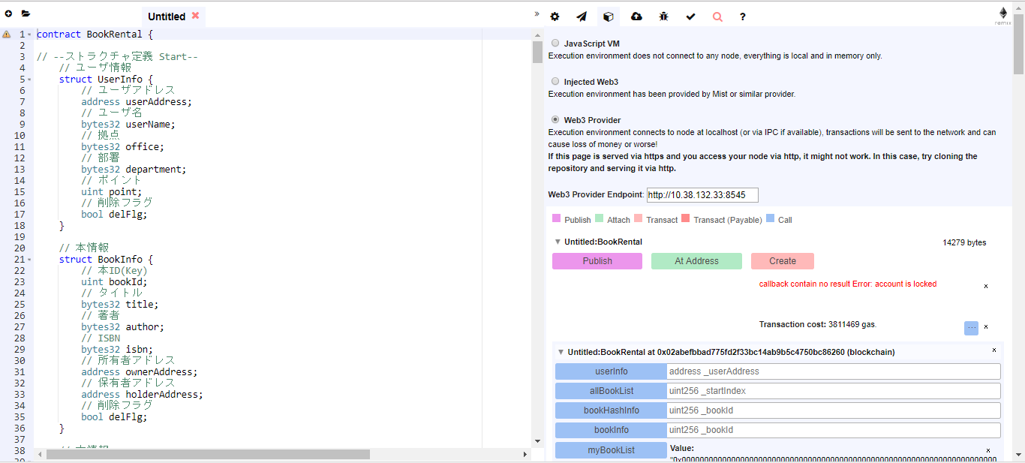

e

f
g

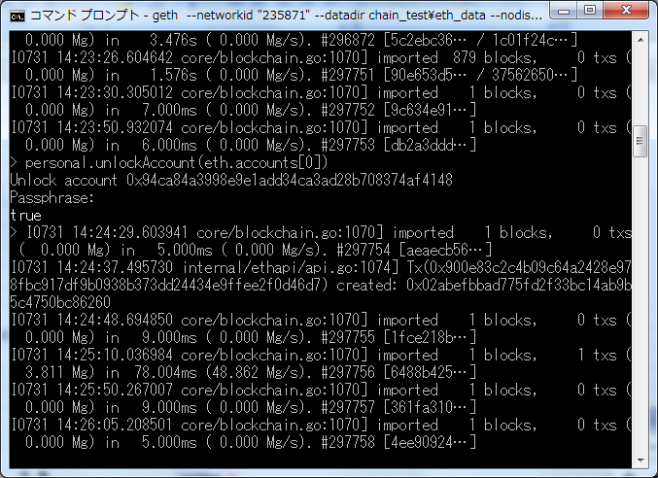

g

 |  | Ⅱ.Truffleを用いた開発-deploy
 |  | ・Truffleはnode.jsのmoduleの１つで、Consensys社開発のコントラクトデプロイツール
 |  | ・browser-solidityと異なり、ローカルにあるコントラクトをimportしてbuildすることができる。
 |  | ・前提として、node.js,npmを導入している必要がある。（node.js等の導入はClient Appの章を参照）
 |  | ・a.「npm install -g truffle 」を実行
 |  | ・b.IR-NETのようにproxy環境下で利用する場合、インストールされたtruffleディレクトリのbuild/cli.bundled.jsを修正
 |  |  | 参考）https://github.com/trufflesuite/truffle-init/issues/1
 |  |  | ただし、r.statusCodeのくだりはコメントアウト。
 |  |  | document下に修正後の「cli.bundled.js」を配置している。
 |  | ・c.ユーザ環境変数にプロキシを追加
 |  |  | -変数名：http_proxy
 |  |  | 値：http://proxy.gateway-net.mizuho-ir.co.jp:10080
 |  |  | -変数名：https_proxy
 |  |  | 値：http://proxy.gateway-net.mizuho-ir.co.jp:10080
 |  | ・d.truffleコマンドを使っていく。TruffleコマンドはPowerShell環境で実行すること。（じゃないと動かない）
 |  | ・e.任意の作業用のディレクトリでtruffle initすると、配下にディレクトリとtruffle.jsができる
 |  |  | truffle.jsはdeploy先のブロックチェーンのRPCのホスト（アドレス、ポート）が定義されているので、適宜修正する。
 |  | ・f.コンパイルしたいコントラクトファイル.solをcontractディレクトリに格納。
 |  | ・g.migrate用のscriptを修正
 |  |  | init実行時にmigrationsフォルダ下に２つjsファイルができている。
 |  |  | jsファイルはmigrateの実行ファイルになっており、「1_initial_migration.js」はそのまま置いておく
 |  |  | それ以外のファイルは、deployしたいコントラクトに応じて修正するものなので、自分用のカスタマイズしたものを置いておく。
 |  |  | ただし、採番ルールとして"2_"から名前をつける必要があり、若い順から実行される。
 |  |  | ※contract/truffle_migrationsフォルダにmigrateの実行ファイルがある。
 |  | ・h.truffle migrateを実行
 |  |  | migrate実行時は、デプロイ先のブロックチェーンネットワークでアカウントのロック解除をしておく
 |  |  | ⇒Contract名：の後ろに出てくるのがデプロイ先のアドレス
 |  |  | ⇒network up to date 出てdeployされなかったら、buildフォルダを消して再度実行する
 |  | ・i.abiの取得の仕方
 |  |  | migrateの実行時にbuildフォルダができるが、このフォルダの中の対応するコントラクトファイル.jsonを開くと、
 |  |  | jsonの１要素にabiが出力されている。

 | ○Client App
 |  | Client App自体は配布可能なバイナリファイルなので、特段構築はない。
 |  | ここではClient Appのデバッグ環境(①～④）、開発環境（⑤～）について記述する。

 |  | ①node.jsの用意
 |  |  | 以下サイトから"最新版"=currentをダウンロードして、インストール。
 |  |  | https://nodejs.org/en/
 |  |  | ※最新版じゃないと、Electronが動いてくれないので。

 |  |  | ・為念のバージョン確認
 |  |  |  | node -v
 |  |  |  | npm -v
 |  |  |  | ⇒pathが通ってなかったら通しておく。
 |  |  |  | ※武井のバージョンはnode=8.1.3 、npm=5.0.4

 |  | ②ソースのダウンロード（図はmaster branch)
 |  |  | http://10.38.132.35/block_chain/bookP2P
 |  |  | 遷移先でアカウントを登録しておく。

 |  | ③適当なところで解凍してモジュールのインストール
 |  |  | 解凍フォルダの中のclientに移動
 |  |  | ※名前が長くなりがちなので、renameしておく
 |  |  | npm install
 |  |  | ⇒package.jsonをみて、moduleをインストールしてくれる
 |  |  | npm install -g electron
 |  |  | ⇒electronはグローバルインストールする。（パッケージングのときに、electronが依存するモジュールがあると重くなるので）

 |  |  | ※proxyでエラーになる場合
 |  |  |  | 以下の対応によってプロキシ設定
 |  |  |  | ・npmプロキシ設定
 |  |  |  |  | コマンドプロンプトで以下
 |  |  |  |  | npm config set proxy http://proxy.gateway-net.mizuho-ir.co.jp:10080
 |  |  |  |  | npm config set https-proxy http://proxy.gateway-net.mizuho-ir.co.jp:10080
 |  |  |  |  | npm config list で反映の確認

 |  |  |  | ・gitプロキシ設定
 |  |  |  |  | コマンドプロンプトで以下
 |  |  |  |  | git config http.proxy http://proxy.gateway-net.mizuho-ir.co.jp:10080
 |  |  |  |  | git config https.proxy http://proxy.gateway-net.mizuho-ir.co.jp:10080
 |  |  |  |  | git config --global url."https://".insteadOf git://
 |  |  |  |  | git config --list で反映の確認

 |  |  | ※node-gypのインストールでエラーになる場合
 |  |  |  | 以下コマンドでwindows-build-toolsをインストール
 |  |  |  | npm install -g windows-build-tools
 |  |  |  | 参考）https://github.com/nodejs/node-gyp

 |  | ④Electronを使ったデバッグ
 |  |  | 事前準備：
 |  |  |  | IPFSデーモンの起動
 |  |  |  | Gethの起動（もしくは接続先のRPC URLを確認）⇒RPCモードで起動

 |  |  |  | ・諸々の設定の書き換え
 |  |  |  | index.htmlの中に記載されている諸々の設定を書き換える。⇒そのうちConfigファイル化する予定。暫定
 |  |  |  | GETH_RPC_URL：接続先のRPC URL
 |  |  |  | ⇒基本これだけでいけるはず。いけなければ個別に武井宛連絡ください。

 |  |  |  | ・Electronの起動
 |  |  |  | clientディレクトリで"Electron ."と実行
 |  |  |  | ⇒最初時間がかかるので我慢

 |  | ⑤Brackets(=Editor)のインストール
 |  |  | 以下サイトからインストール
 |  |  | http://brackets.io/

 |  | ⑥Source Tree（GitのGUIツール）のインストール
 |  |  | ・以下サイトからインストール
 |  |  | https://ja.atlassian.com/software/sourcetree

 |  |  | ・秘密鍵の作成
 |  |  | Source Treeの「ツール」「SSH Keyの作成/インポート」を選択
 |  |  | 小Windowが開いたら、Generateボタンを押して、適当にマウスを動かす
 |  |  | Keyが生成されたら、「save public key」「save private key」をそれぞれ選択して、
 |  |  | 各々公開鍵、秘密鍵を保存しておく

 |  |  | ・gitlabに公開鍵を登録
 |  |  | gitlabのログイン後の画面で、右端のプロフィールタブから「settings」を選択
 |  |  | SSH Keyタブを選んで、"Key"テキストエリアに「ssh-rsa 」に続けて先ほど保存した公開鍵を貼り付けて(コメント行はいらない）、保存する。
 |  |  | ⇒名前は何でもOK

 |  | ⑦gitlabの利用
 |  |  | ・gitlabはgitを利用したリポジトリ管理システム。GithubのようにWebベースでIssueの共有や各種gitのコマンドを実行できる。
 |  |  | ⇒githubのオンプレミス版だと思って頂ければ遠からず。
 |  |  | ・リポジトリのFork
 |  |  |  | a.開発対象の案件のリポジトリページにアクセスします。
 |  |  |  | b.forkします。
 |  |  |  |  | fork)
 |  |  |  |  | 主にOSSの開発で取られる手法ですが、クローズドの開発のように開発の統制が取りづらいため、
 |  |  |  |  | マスターのリポジトリとは別に、（最初は）同じ内容を持つリポジトリを作ります。⇒リポジトリがある時点から分岐するイメージ
 |  |  |  |  | fork先のリポジトリは自分で好きに編集することが出来ますが、fork先のリポジトリで編集した内容をマスターのリポジトリに反映させるためには、
 |  |  |  |  | マージリクエストという反映要求をマスター側にする必要があります。（Githubではプルリクエスト。Gitlabではマージリクエスト）

 |  |  |  | c.画面が遷移して「Click to fork the project to a user or group」と出るので、自分のユーザアカウントを選択してください。
 |  |  |  | d.自分用のリポジトリができあがります。
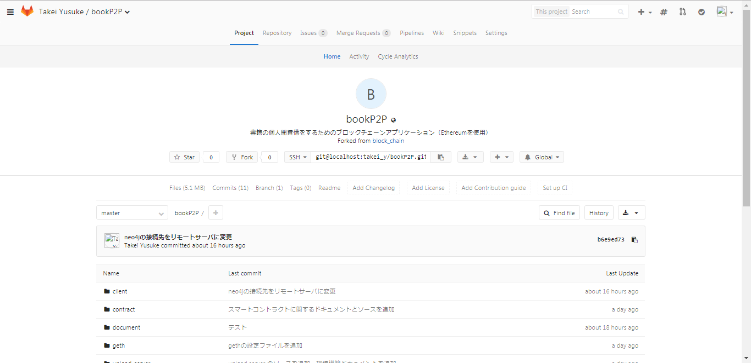

 |  |  |  | e.公開範囲を設定しましょう。（とくにどれでも構いません）
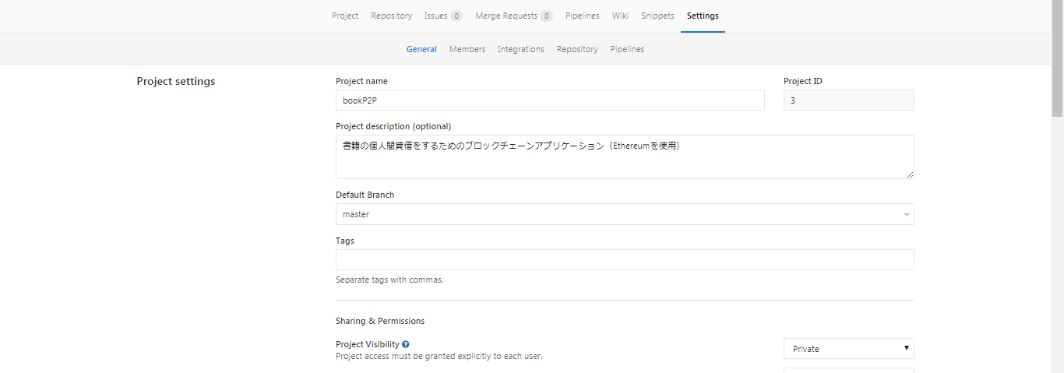

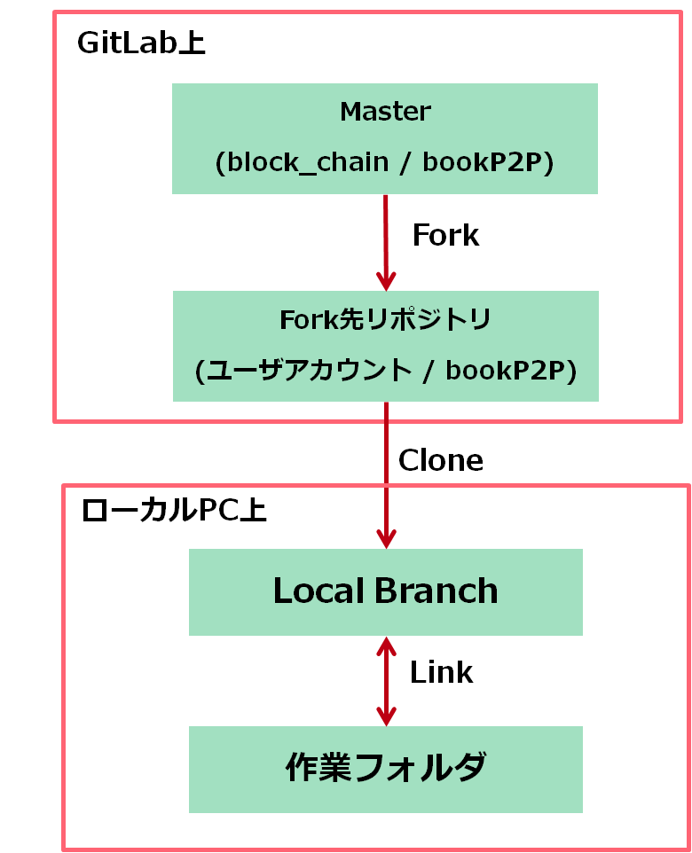
 |  |  | ・ForkリポジトリとSorceTreeの連携
 |  |  |  | gitlab上で開発するわけにもいかないので、ローカルへのブランチの仕方とSourceTreeの操作について説明します。
 |  |  |  | a.ローカルブランチの作成（cloneの実施）
 |  |  |  |  | Source treeのCloneボタンを押して、URLに上記でforkしたリポジトリのURLを入れる
 |  |  |  |  | 保存先や名前は適当に。
 |  |  |  |  | ⇒保存先がこの先の作業フォルダになるので、documentsとかにしないこと。
 |  |  |  |  | ここまでの構成を図式化すると右のようになります。

 |  |  |  | b.ローカルでの作業
 |  |  |  | c.Local Branchへの反映
 |  |  |  |  | 自分がローカルの保存先フォルダに変更を加えると、「作業ツリーのファイル」にリストアップされます。
 |  |  |  |  | このうち、Local Branchにコミットしたいものは、選択して「選択をインデックスに追加」を押します。
 |  |  |  |  | ※全ての変更をコミットしたいときは「全てを～」でも構いません。
 |  |  |  |  | ※このとき、node_moduleや環境依存のファイル（共有しても仕方ないもの）は、除外します。
 |  |  |  |  |  | 作業フォルダに「.gitignore」ファイルを置いておくことによって、変更リストに上がってこないようにできます。
 |  |  |  |  |  | ファイルの中身はリストに挙げたくないもののファイル名（正規表現）です。
 |  |  |  |  |  | ＜ファイルの記載例＞
 |  |  |  |  |  | .gitignore
 |  |  |  |  |  | package-lock.json
 |  |  |  |  |  | node_modules
 |  |  |  |  | インデックスに追加されると、「Indexにステージ下ファイル」に表示されます。
 |  |  |  |  | この状態になったら、コメントを入れて、コミットしてください。⇒Local Branchにコミットされます。
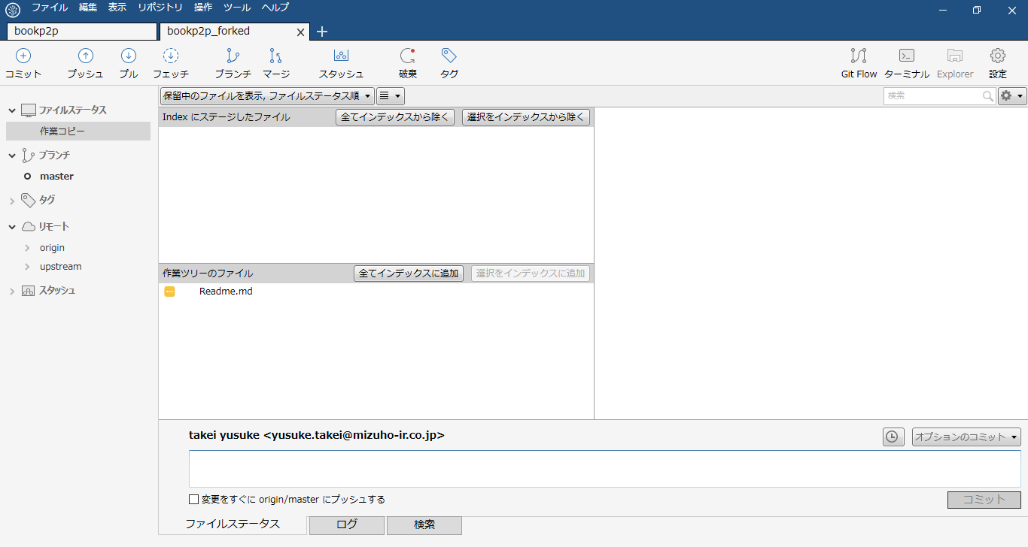

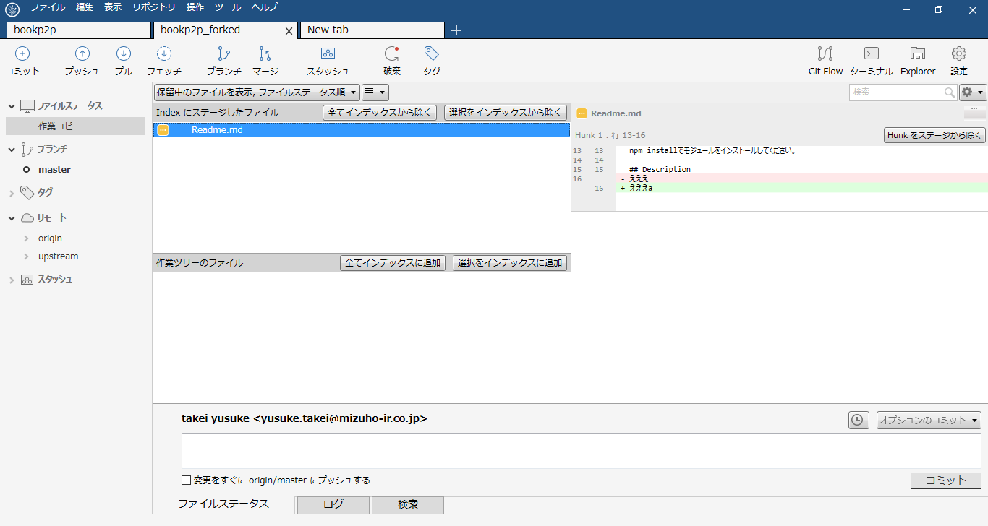

 |  |  |  | d.Fork先リポジトリへの反映
 |  |  |  |  | Local BranchからFork先リポジトリへ反映するには、Pushをします。
 |  |  |  |  | 先述のLocal Branchへの反映をすると、自動的にプッシュするべき変更がリストアップされて件数が表示されます。
 |  |  |  |  | プッシュボタンを押すと、小ウィンドウが表示されるので、そのままプッシュを選択して下さい。⇒Fork先のリポジトリに反映されます。
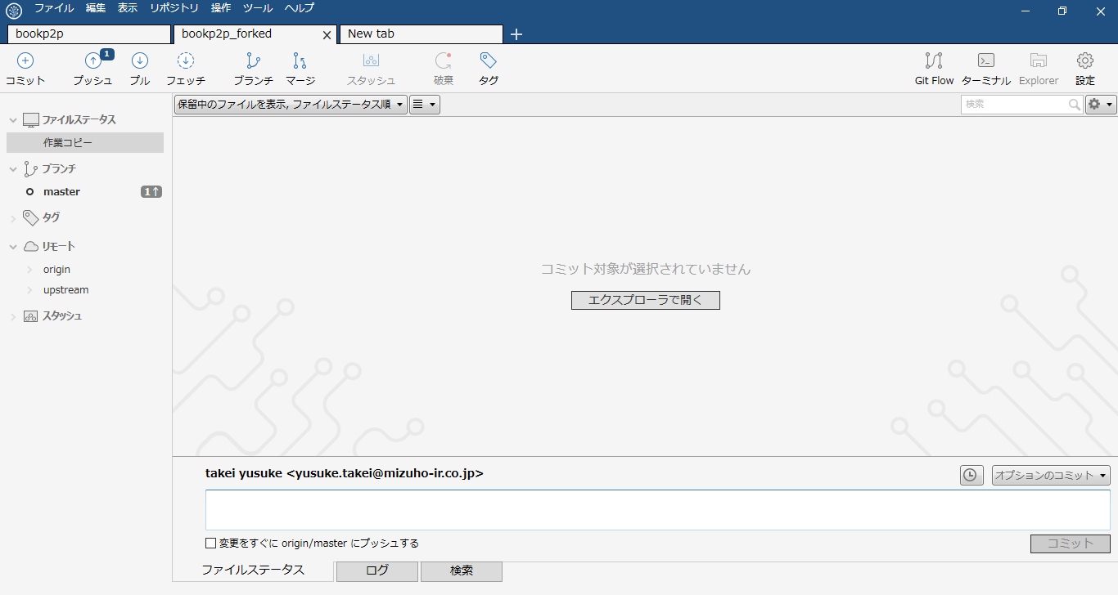

 |  |  |  |  | Forkリポジトリで一通り動作の確認が取れたら、Masterに対してマージリクエストをします。
 |  |  |  |  | Master側でマージリクエストを取り込むことで、MasterにForkリポジトリの変更内容が反映されます。
 |  |  |  |  | マージリクエストはGitlabのサイト（Fork先のリポジトリ）で、下図のボタンを押します。
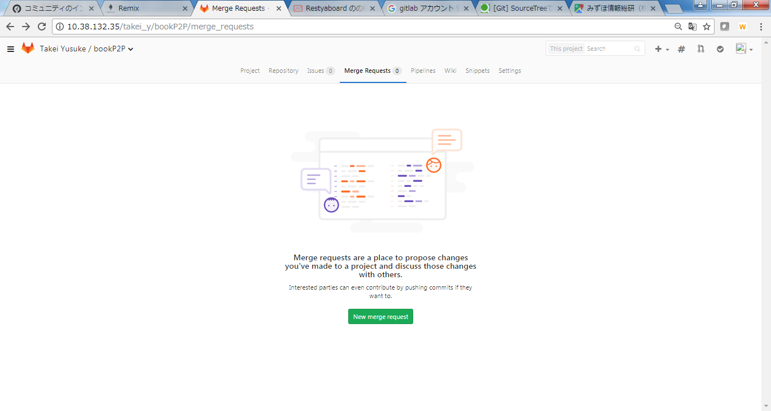

 |  |  |  |  | Source branch(反映元)とTarget branch(反映先)の選択
 |  |  |  |  | 基本的には左側が自分のFork先リポジトリ、右側がMaster リポジトリになる。
 |  |  |  |  | 選んだら、下のボタン「Compare branches and continue」を押す

 |  |  |  |  | 説明の記入とリクエスト実行
 |  |  |  |  | 説明はちゃんと書きましょう。なにをどう変更したのかとか。
 |  |  |  |  | ここまでの流れを整理すると右の図のようになります。
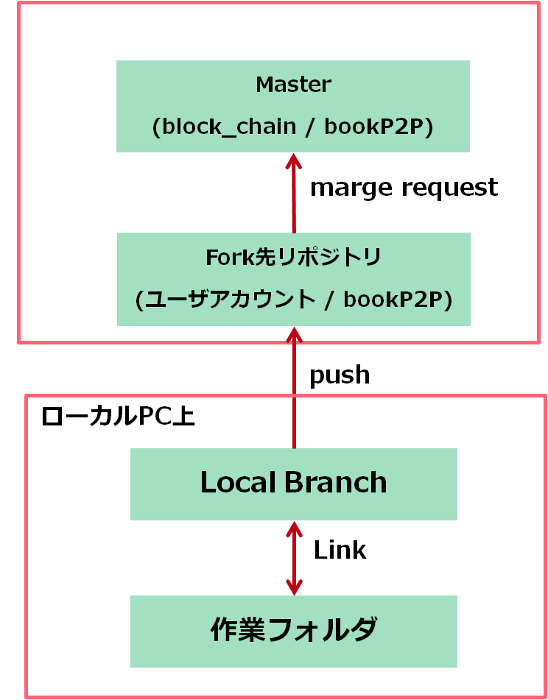

 |  |  |  |  | （ご参考）マージリクエスト受け側
 |  |  |  |  | マージリクエストされた側は、以下のようにリクエストが表示され、マージをするかどうか判断します。
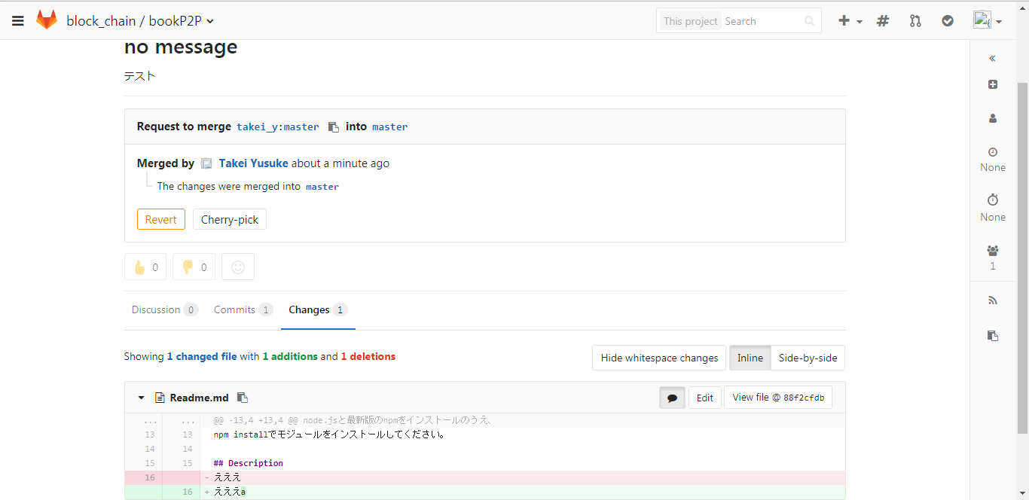

 |  |  |  | e.Masterの変更をFork先リポジトリに反映させる
 |  |  |  |  | 他の開発者の変更がMasterに反映されていくと、自分がForkしたリポジトリがMasterと合わなくなっていきます。
 |  |  |  |  | その場合、マージリクエストをするまえにFork先のリポジトリに最新の情報を反映する必要があります。
 |  |  |  |  | 以下のように、一度Local Branchを経由する形で最新情報の反映を行います。（基本的になにかの変更のpushと合わせてやる感じ）
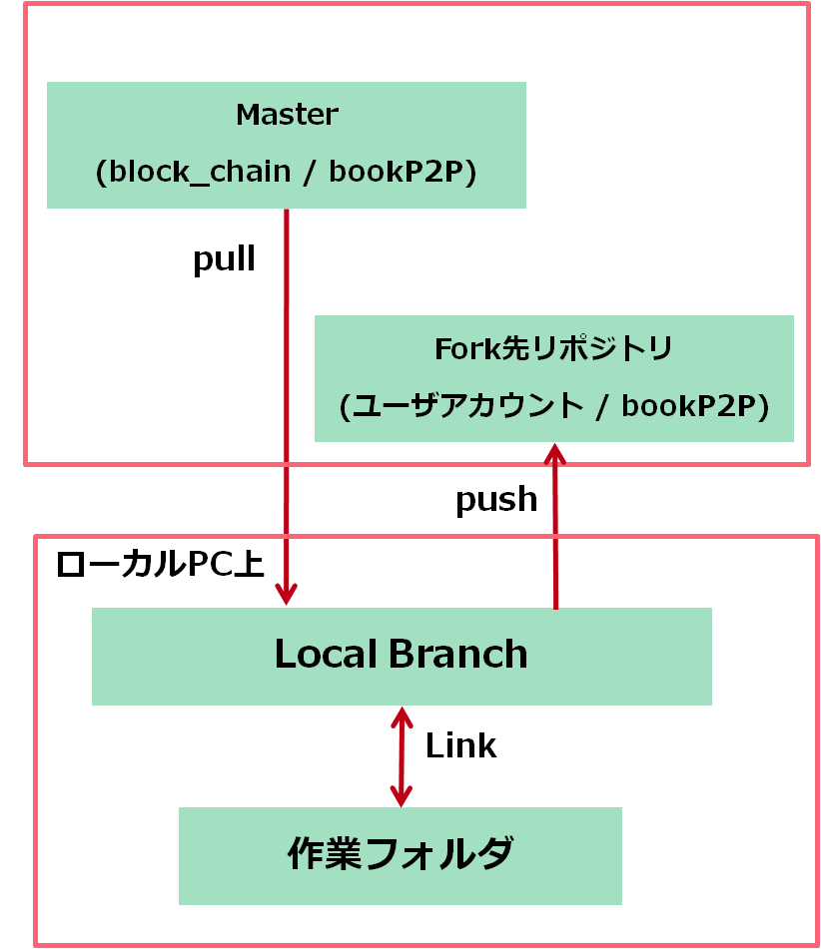

 |  |  |  |  | まず、SourceTreeからMasterリポジトリが見えるように、リモートを追加します。
 |  |  |  |  | 「リポジトリ」→「リモートを追加」を実行すると、以下のように小ウィンドウが出てくるので、「追加」を押します。
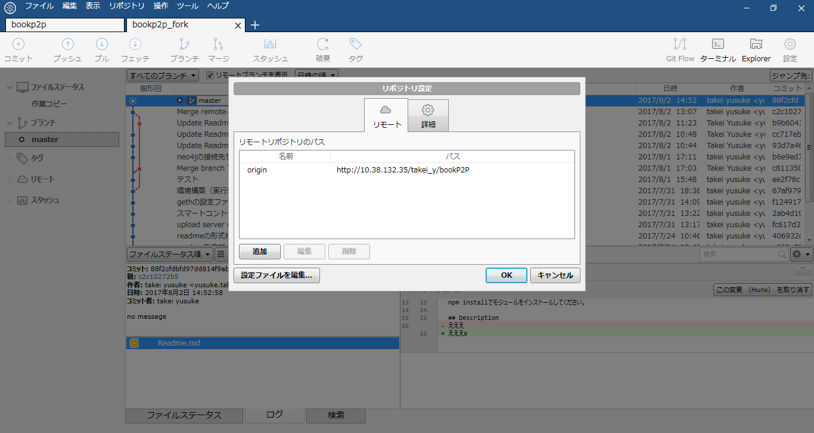

 |  |  |  |  | まず、SourceTreeからMasterリポジトリが見えるように、リモートを追加します。
 |  |  |  |  | 「リポジトリ」→「リモートを追加」を実行すると、以下のように小ウィンドウが出てくるので、「追加」を押します。
 |  |  |  |  | リモート名に「upstream」
 |  |  |  |  | URLにMasterリポジトリのURLを入れます。例）http://10.38.132.35/block_chain/bookP2P
 |  |  |  |  | 追加できると以下のように、参照先のリモートが増えます。
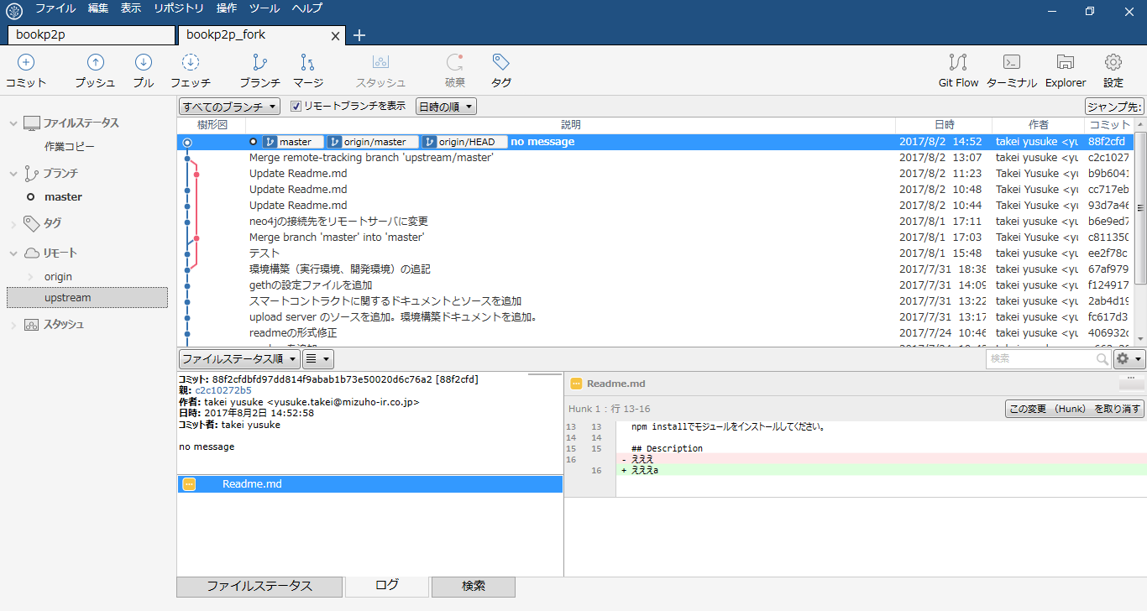

 |  |  |  |  | upstreamを右クリック→upstreamからプルを実行します。プルするリモートブランチは「master」を選択します。
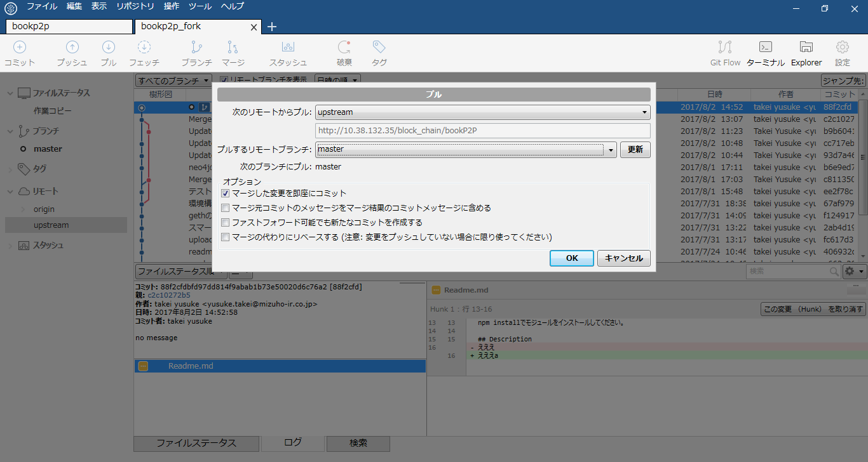

 |  |  |  |  | 実行すると、Fork先リポジトリと差が生じるので、必然的にプッシュにリストアップされます。
 |  |  |  |  | プッシュを実行すると、Fork先に反映が出来ます。
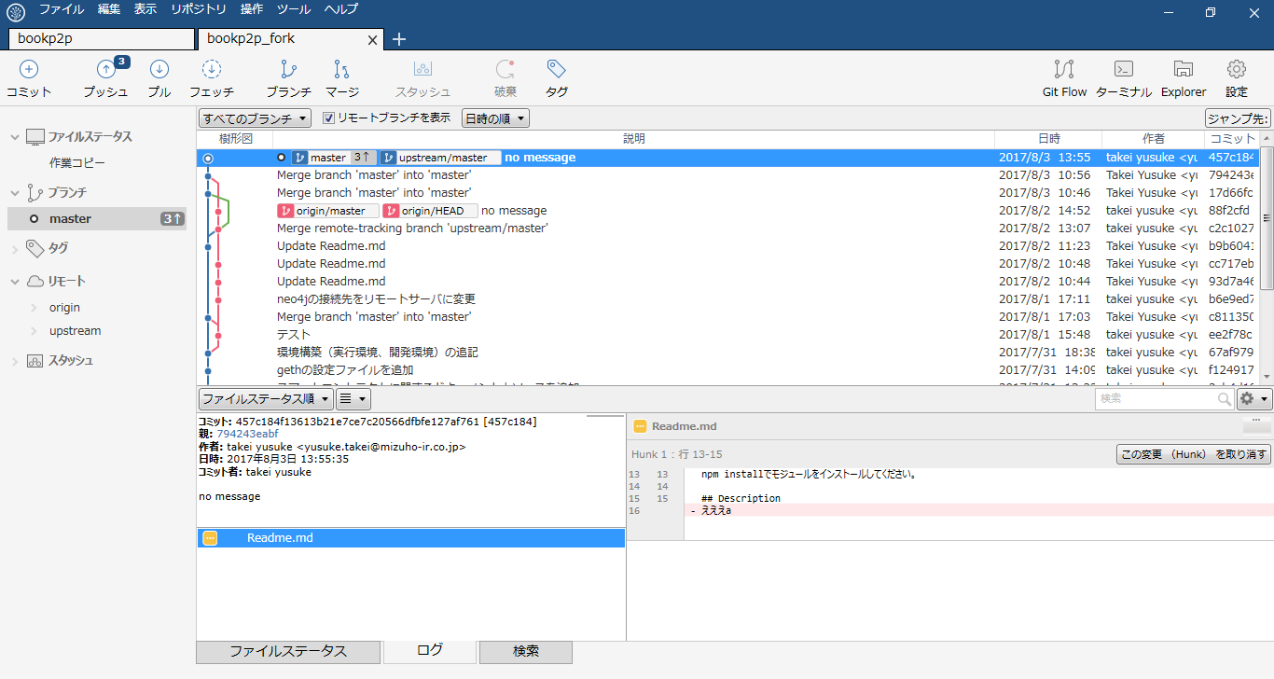

 | ○Electron アプリのパッケージング
 |  | Client AppのようなElectronアプリを配布する場合は、パッケージングして実行ファイルにしてから配布する。その手順を示す。

 |  | ・以下のモジュールをインストール
 |  | npm install -g asar
 |  | npm install -g electron-packager

 |  | ・以下の手順でパッケージング
 |  | 1．アプリのディレクトリに移動
 |  | 2．asar pack . app.asar
 |  |  | →作られたapp.asarは、次の手順で一緒にパッケージングされないようにどこかに退避しておく
 |  | 3．electron-packager . <アプリの名前> --platform=win32 arch=all --version=1.6.11
 |  |  | →Windowsで動作するアプリをパッケージングしている。詳細はhttps://github.com/electron-userland/electron-packager
 |  | 4．electron-packagerで作られたディレクトリのresourcesの下のappディレクトリを削除
 |  | →2.で作成したapp.asarに置き換える
 |  | 5. configフォルダを再配置する

図
【Geth構成】

各拠点
竹橋
武井PC
Geth
Geth
(miner)
Geth
(miner)
PC
Geth
Block
Block
Block
IR-NET

【アプリ構成】

バーコード

QRコード
HTTP
Client App
Google App Engine
JSON
File
HTTP

RPC
Upload Server
MySQL
IPFS
Geth
GraphDB

IPFS Net
Geth
(miner)
BlockChain
Geth
(miner)

IPFS
IPFS

【Git構成】 | 【Git構成/マスターの変更を反映】 | 【Git構成/マスターに変更反映要求】
GitLab上
GitLab上
Master
(block_chain / bookP2P)
Fork先リポジトリ
(ユーザアカウント / bookP2P)
pull
Local Branch
push
ローカルPC上
作業フォルダ
Link
GitLab上

Master
(block_chain / bookP2P)
Master
(block_chain / bookP2P)

Fork
marge request

Fork先リポジトリ
(ユーザアカウント / bookP2P)
Fork先リポジトリ
(ユーザアカウント / bookP2P)

Clone
push
ローカルPC上
ローカルPC上

Local Branch
Local Branch

Link
Link

作業フォルダ
作業フォルダ

